eclairages
AMPOULE A BAIONNETTE |  | AKT 10W 1300 Lm | 16 | 1000F
 |  | HOPPEL 220-240V 60Hz 5W | 10 | 500
 |  | AKT 5W 650Lm 220-24OV | 8 | 500F
 |  | NEW TORCH 5W 170-240V 450Lm | 4 | 500
 |  | NEW TORCH 6W | 1 | 500
 |  | IT TORCH 12W | 10 | 1000
 |  | LED FULL COLOR 85-260V 2000hours | 2 | 2000
 |  | AVC 7W | 10 | 500
 |  | TNTORCH 7W 630Lm | 1 | 1000
 |  | ECONOMIN LED BULB 5W | 4 | 500
AMPOULE A VICE |  | MAZDA HML 250W | 4 | 2000
 |  | POWER ROYAL 50W 4500Lm | 2
 |  | POWER ROYAL 40W 3600Lm 85-265V | 4 | 6500
 |  | TNTORCH 6W 540Lm 85-265V | 20 | 500
 |  | OUBO 5W 30000H | 4 | 1000
 |  | MODI 4W | 0 | 1500
 |  | EMKAY 40W | 2 | 1000
 |  | LED CANDLE LAMP | 5 | 2500F
 |  | ULTIMATE 15W | 9 | 500
 |  | OYASHI 60W | 8 | 500
 |  | MEKHELFI 40W | 6 | 500
 |  | ESNCO 4W 220-240V 50/60Hz | 4 | 2500F
 |  | STEFAN 18W E27 6500K 110-265V 50/60Hz | 6 | 1500
 |  | TESLA 60W 220-240V | 6 | 500F
 | 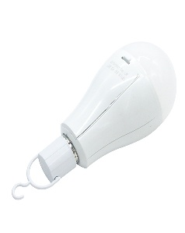 | KEONIA 20W E27 B22 6500 9000K | 3 | 2000
 |  | VETO 7W E14 220-250V 50/60Hz | 1 | 1000
LAMPES A REGLETTES | 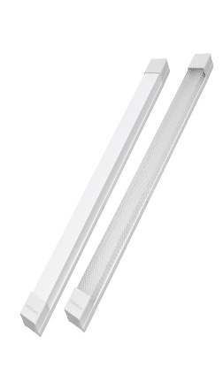 | AVC 75W 3500LM 6500K | 6 | 8500
 | 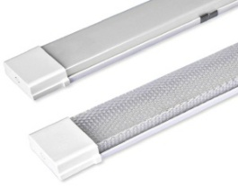 | AVC 120W 2000LM 6500K | 3 | 5500
 |  | YAKI 23OV S19 | 4 | 1000
 |  | YAKI 75W Max 220V | 1
 | 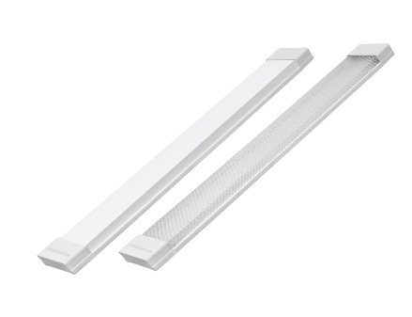 | MS LED 20W 2000LM 220-240V | 3 | 6500
REGLETTES |  | YAKI 0,6 1X9V 220-240V 50/60HZ | 3 | 2000
 |  | MAZDA 18W 220-240V 50HZ 0,3A | 1 | 1500
LAMPE HALOGENE | 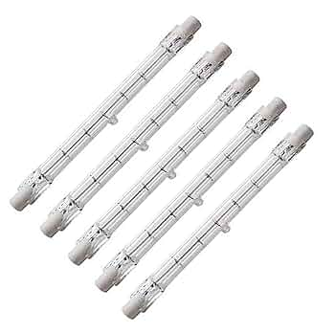 | HIGH LITE 220-240V 500W | 26 | 500
AMPOULE HALOGENE DICHROIQUE |  | HIGH POWER LAMP 3W 220-240V 50/60Hz | 3 | 3500F
 |  | SMLIGHTING 220-240V 50Hz | 9 | 3500F
AMPOULE SPOTH |  | LED TYPE SPOT SMLIGHTING 220-240V 50Hz | 6 | 3000F
 | 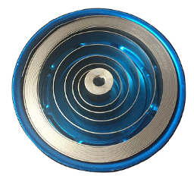 | SPOT LIGH MODI 50W | 1
AMPOULE LED GU10 | 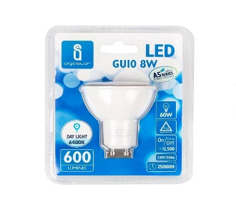 |  | 2
AMPOULE LED MURALE |  |  | 1
DOUILLES |  | UA&EK B22 E27 | 15 | 1000
 |  | QUALITEC 250V 4A | 14 | 500
 |  | AL SALAM 250V 4A | 24 | 500
 |  | PING ZHUANG SHI LUO DENG 250V 4A | 40 | 500
 |  |  | 5
DOUILLE DE LAMPE CAPTEUR DE MOUVEMENTS |  | LAMPENFASSUNG FLXE 60W E27 | 1 | 8000F

industriel
PEINTURE EN SPRAY |  | ABRO | 4 | 1500
BOMBE DE REFRIGERANT |  | R600a | 9 | 1500
 |  | 134a 340 Grams | 9 | 1500
PINCE EN ALUMINIUM |  | GRANDE | 2 | 100
 |  | MOYENNE | 98 | 100
 |  | PETIT | 81 | 100
 |  | PLUS PETITE | 51 | 100
 |  | PLUS PLUS PETITE | 14 | 100
PINCE EN CUIVRE |  | GRANDE | 2 | 150
 |  | MOYENNE | 19 | 100
 |  | PETIT | 7 | 100
 |  | PLUS PETITE | 3 | 100
 |  | PINCE INTERMEDIAIRE | 7 | 500
SONETTE DE PORTE |  | KANARYA TEK SESLI | 3 | 5000F
INVERSEUR MANNUELLE |  | THE MASTER SWITCH BOXES 690V 63A | 1 | 15,000
MINI PROJECTEURS | 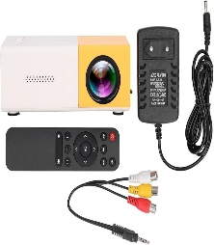 | LED PROJECTOR | 1 | 35,000
CAPTEUR DE LUMINOSITE |  | LIGHT CONTROL SENSOR 25A | 1 | 15,000
VOYANT LUMINEUX |  | INDICATORS 220V | 1 | 2,500
VENTILATEUR AXIAL |  | SUNFLOW 120*120*38mm 220-240V | 3 | 6,000
CONDENSATEUR DE DEMARRAGE |  | XPERT 450V | 5 | 3,500
 |  | SUPERTOP JLSKEVER 450V | 10 | 3,500
 |  | KINA FLUX | 15 | 3,500
CHARGEUR DE BATTERIE | 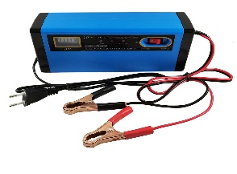 | PAR PAR 200A 12V | 1 | 30 000F
SYSTEME DE CONTROLE DE CLIMATISEUR |  | UNIVERSALA/C 12V | 4 | 10,000
PARAFOUDRE |  | SCHNEIDER Ui: 750V Uimp: 6KV | 1 | 18500F
 |  | SCHNEIDER Up: 1,7KV Uc: 350V | 1 | 25000
SIRENE |  | MINI MOTOR SIREN AC220V | 1 | 8,000
CONTACTEUR RELAIS THERMIQUE |  | 4A | 1
 |  | 7-10A | 4 | 10 OOO
INTERRUPTEUR HORRAIRE |  | TIME SWITCH 110-230V | 1 | 15,000
COFFRET ETLECTRIQUE ETANCHE |  | MUTIUSAN 230V /400V IP40 | 2 | 10,000
BOITE DE DERIVATION |  | MCLAONA IP65 | 4 | 3,000
VENTILATEUR DE COU |  |  | 1 | 5,000
INTERRUPTEUR DIFFERENTIEL |  | SCHNEIDER 65A 400V | 2 | 27 000
BLOC TEMPO |  | SCHNEIDER LADT2 10A 690V | 1 | 15,000
 |  | SCHNEIDER LADT4 10A 690V | 1 | 15,000
COMPTEUR |  | VETO 220/240V 50/60HZ | 2 | 2,500
INTERRUPTEUR A FLOTTEUR |  | POWER ROYAL 3W | 1 | 10,000
INTERRUPTEUR DE COUTEAU | 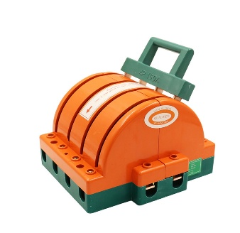 | INGELEC 63A 220-380V | 2 | 8,000
TRANSFORMATEUR |  | ZIL TRANSFORMATORU | 2 | 3000F
REPARTITEUR |  | 100A 500V | 1 | 10,000
BALLAST TUBES FLUORESCENT |  | MAZDA 450V 50 Hz | 1 | 500
 | 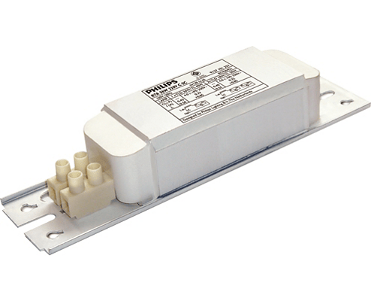 | INGELEC 230V 50Hz | 2 | 500
FUSIBLES |  | FUSIBLE DE 100A 500V | 4 | 1000
 | 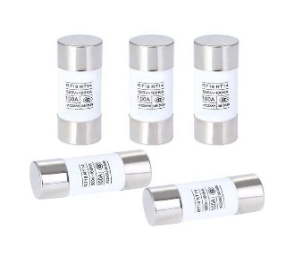 | FUSIBLE JIAK DE 63A 500V | 20 | 500
 |  | FUSIBLE DE 16A 500V | 19 | 500
 |  | FUSIBLE FUSES 100A | 2 | 500
BOUTON POUSSOIR MACHINE |  | XIDER ZB2-BE 102 10(6)A 400V | 4 | 15 850F
 |  | SCHLEGEL 10A 300V | 4 | 15 850F
BOBINE |  | CUIVRE | 2 | 2000
SCOTH |  | RUBAN DE MASQUAGE | 5 | 1500
 |  | ISOTAP INGELEC ROUGE | 9 | 1000
 |  | ISOTAP INGELEC JAUNE | 7 | 1000
 |  | ISOTAP INGELEC VERT | 1 | 1000
 |  | ISOTAP INGELEC BLEU | 4 | 1000
DISJONCTEUR |  | DISJONCTEUR CHNT 230V/400V 50Hz 4500A | 7 | 5000
 |  | DISJONCTEUR CNTN 230V/400V 50Hz 4000A | 12 | 5000
 |  | DISJONCTEUR JARETT 10000A 230V/400V 50Hz | 10 | 5000
 |  | DISJONCTEUR A 4 RELAIS JEILI 415V 50/60Hz | 5 | 15000
 |  | DISJONCTEUR A 3 RELAIS JEILI 415V 50/60Hz | 8 | 10,000
 |  | DISJONCTEUR DE BRANCHEMENT DB | 2 | 15,000
FICHE DE TELEVISION COXIALE |  | DB 415V 50Hz | 87 | 200
CABLE |  | BORSAN CABLE | 24
 |  | GROS CABLE ELECTRIQUE | 1
 |  | PETIT CABLE ELECTRIQUE PARHSHPAR | 1 | 10,000
 |  | CABLE CLIP 8mm | 100 | 500
STATEURS |  | PHILIPS 22W | 22 | 500
CONDENSATEURS |  | CBB61 400V 50/60Hz | 5 | 1000
PRESSES ETOUPES
CONNECTEUR SMA | 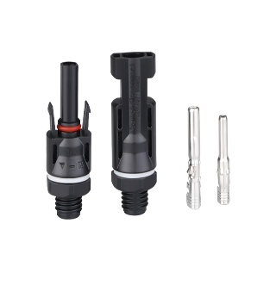 | PV-DS888

courant faible
KIT DE FER A SOUDE |  | KBAOOIN 12V 40W | 1 | 3500
 |  | SOOER 220-240V 0Hz 40W | 2 | 3850
BALAIS DE CHARBON |  | OURISUI | 14 | 1500
PILE | 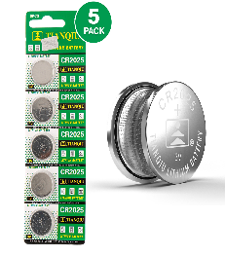 | TIANOIU CR2025 | 2 | 800F
 |  | POWER FLASH 1,5V | 12 | 500F
 |  | TIANOIU CR1220 | 4 | 1000F
BOBINE |  | CUIVRE | 2 | 2000F
SPOTS LED ENCASTRABLES | 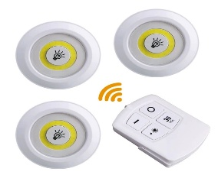 | 3W 150Lm | 1 | 5 000F
ALIMENTATION A DECOUPAGE | 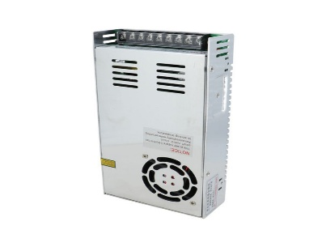 | INPUT 200-220V 60Hz | 1
CORDON D'ALIMENTATION | 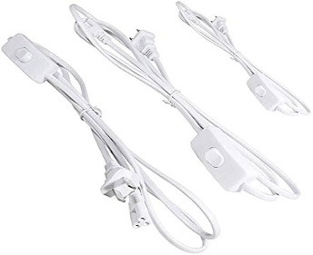 | PVC DIANYUANXIAN 300/200V | 3
ROULEAU D'ETAIN
ROULEAU DE RUBAN ADHESIF NANO |  | 30mm* 5mm*2mm | 1
CAMERA DE SURVEILLANCE WIFI | 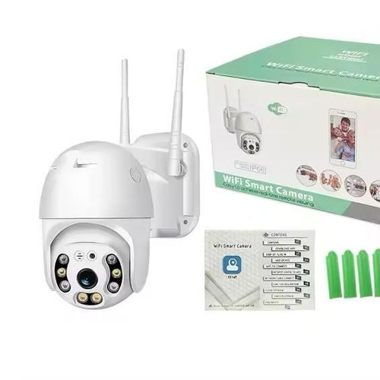 | WIFI SMART CAMERA | 3
CONNECTEUR D'ALLUME CIGARE | 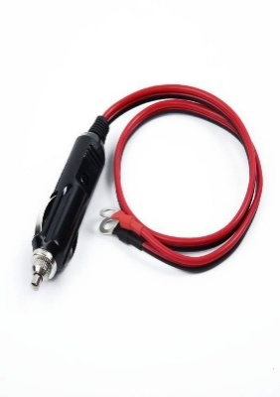 |  | 1

energie solaire
KIT SOLAIRE |  | PARPAR 100W | 2 | 14500
 | 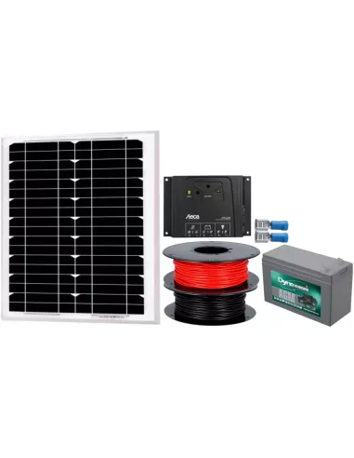 | GD TIMES 20W | 2
VENTILATEUR SOLAIRE | 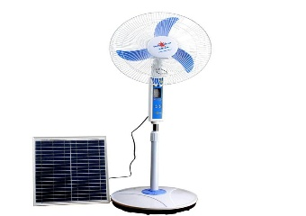 | PARPAR | 2 | 25,000
PANNEAU SOLAIRE |  | PARPAR SOLAR PANNELS 35W 5V 5,95A | 2 | 8000
 |  | IP66 SOLAR LIGHT 200W | 1 | 20,000
 |  | IP66 10W | 1 | 2000
BATTERRIE SOLAIRE |  | PWM | 2 | 25,000
REGULATEUR/CONTROLEUR SOLAIRE |  | RAGGIE | 1
 |  | PWM | 1
CONVERTISSEUR |  | SMART INVERTER | 8 | 36,500
PLIEUSE DE PIEDS |  | _ | 3 | 3500
CONNECTEUR DE FUSIBLE |  | PV004-S DC 1000V 15A | 2 | 3500
PETITE BARETTES DE COUPURE DE TERRE |  |  | 2 | 5000
GRANDE BARETTES DE COUPURE DE TERRE |  |  | 2 | 8,000
CONNECTEUR POUR PANNEAU SOLAIRE |  |  | 3 | 1000
CROCHETS DE TOIT |  |  | 4 | 2000
SECTIONNEUR PORTE FUSIBLE |  | LEGRAND | 2
AMPOULE LED PLIABLE |  |  | 1

energie tertiaire
INTERRUPTEURS |  | GAU JI CUANG TOU KAI GUAN 250V 3A | 66 | 200F
 |  | INGELEC 10A 250V | 10 | 200
RALONGE |  | YAKI 3500w 230v | 2 | 4500
INTERRUPTEUR |  | EMBID VA ET VIENT | 2 | 3500
 |  | QUALITEC | 1 | 3500
 |  | VAKI IP55 | 11 | 3500
 |  | VAKI SIMPLE | 2 | 1000
 |  | IP55 SIMPLE | 3 | 3500
 |  | VA ET VIENT SIMPLE | 1 | 2000
 |  | INTERRUPTEUR AUTO | 2 | 8500
 |  | INTERRUPTEUR +PRISE | 1 | 15,000
PRISE |  | USB QUALITEC ELECTRIC MEETS | 5 | 3000
 |  | MUSULTAN | 9 | 3000
 |  | VAKI PRISE TV |  | 3000
 |  | VAKI SIMPLE | 8 | 1000
 |  | VAKI | 7 | 3000
 |  | EMBID SIMPLE | 1 | 3000
 |  | DIALL | 1 | 4500
DISMATIC |  | LEGRAND | 2 | 2500
 |  | VAKI | 1 | 3500
ADAPTEURS |  | YAKI | 2 | 1000
VARIATEUR |  | LEGRAND | 8 | 8500
SORNERIE |  | ROUND BELL 75MM | 3 | 2,500
SONETTE DE PORTE |  | KANARYA TEK SESLI | 3 | 5000F
PIQUET DE TERRE | 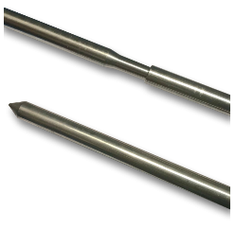 | 1,80M | 1 | 18,000
DOMINO GRAND |  | LEGRAND | 7 | 2500
DOMINO PETIT |  | LEGRAND | 3 | 1500
GUENES | 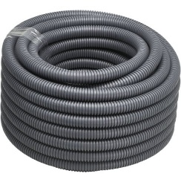 |  | 3
MINUTEUR MECANIQUE | 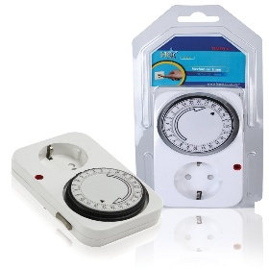 | 24HOURS 220-240V 16(2)A 0-3500W | 1
CASQUE | 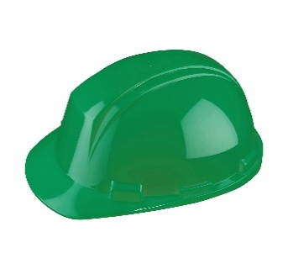 |  | 1

